Overview & Summary
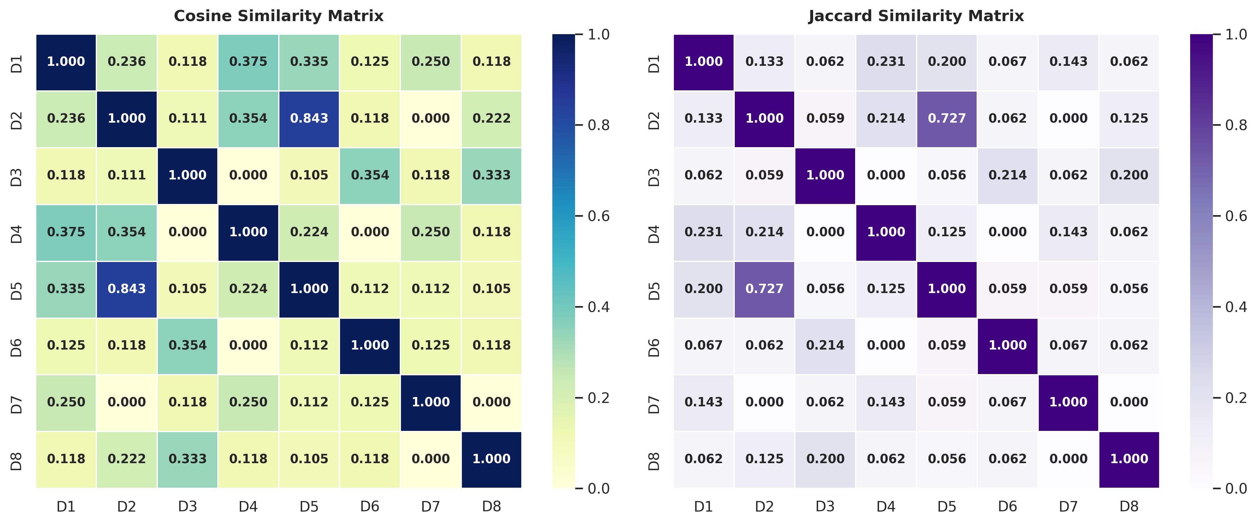
TEXT SIMILARITY ANALYTICS DASHBOARD
Systematic Evaluation of Document Distances and Semantic Overlap

TOTAL DOKUMEN |  |  | VOCABULARY SIZE |  | AVG COSINE SIMILARITY
8 |  |  | 40 |  | 0.189

1. Document Corpus Overview
ID | Document Text Content | Word Count
D1 | penerapan algoritma machine learning untuk klasifikasi data teks | 8
D2 | pemrosesan bahasa alami menggunakan kecerdasan buatan dan machine learning | 9
D3 | pengembangan sistem rekomendasi berbasis cosine similarity dan data mining | 9
D4 | analisis sentimen media sosial menggunakan algoritma machine learning | 8
D5 | penerapan kecerdasan buatan dan machine learning pada pemrosesan bahasa alami | 10
D6 | arsitektur perangkat lunak dan rekayasa sistem basis data | 8
D7 | analisis performa algoritma pencarian pada struktur data graf | 8
D8 | pengukuran kemiripan dokumen teks menggunakan cosine similarity dan jaccard | 9

2. Highlighted Pairwise Benchmarks
Document Pair | Cosine Score | Jaccard Score | Euclidean Dist. | Interpretation
D2 vs D5 | 0.8433 | 0.7273 | 1.7321 | High Semantic Overlap (AI & NLP)
D1 vs D4 | 0.3750 | 0.2308 | 3.1623 | Strong Machine Learning Context
D3 vs D8 | 0.3333 | 0.2000 | 3.4641 | Moderate Match (Cosine / Mining)
D6 vs D7 | 0.1250 | 0.0667 | 3.7417 | Low Correlation (Distinct Fields)

3. Heatmap Matrix Visualization

